상품제안서
핑크퐁 아기상어 피크닉돗자리 | 상품코드: F28832

 |  |  |  |  |  |  | 02-412-0044 | www.easy1.co.kr
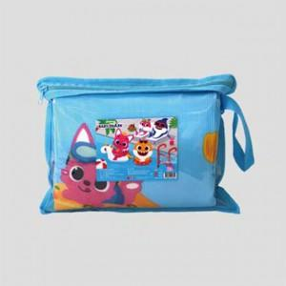

【상세/제작정보】 | <p><span id="husky_bookmark_end_1712897368818"></span>&nbsp;</p>

【인쇄/포장옵션】 | 실크 / 포장불가능

【공급단가】 | 수량 | 100~ | 300~ | 500~ | 1,000~ | 3,000~
*VAT별도 | 단가 | 5,040원 | 4,950원 | 4,830원 | 4,740원 | 4,620원

【상품 URL】 | https://dev.easy1.co.kr:443/src/goods_detail.php?gdno=28832

